Sheet0
推逆局 | 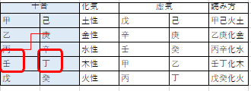
円推局 |  |  | 
殺局
生殺局
八寿局 | 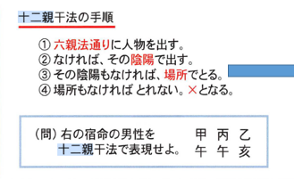
始星 帰星 |  |  |  | テキストデータです。 あああああああああああああああああああああｂｂｂｂｂｂｂｂｂｂｂｂｂｂｂｂｂｂｂｂｂｂｂｂｂｂｂｂｂｂｂｂｂｂｂｂＣＣＣＣＣＣＣＣＣＣＣＣＣＣＣＣＣＣＣＣＣＣＣＣＣＣＣＣＣＣＣＣＣ ＡＡＡＡＡＡＡＡＡＡＡＡＡＡＡＡＡＡＡＡＡＡＡＡＡＡＡＡＡＡＡ ＢＢＢＢＢＢＢＢＢＢＢＢＢＢＢＢＢＢＢＢＢＢＢＢＢＢＢＢ |  |  | 
身強 身中 身弱
影星 |  | 

